Лист1
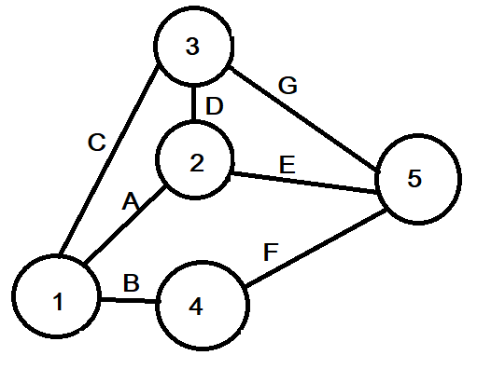
a2,b2,c4,d2,e4

 |  | Трудоёмкость(%) | Зависимость работ | распределение ресурсов | a | m | b | t | б² | ES | EF | LS | LF | R
анализ требований | A | 5 | - | 6 | 2 | 2.4 | 3 | 2.4333333333 | 0.027777777778 | 0 | 2.4333333333 | 0.32 | 2.7533333333 | 0.32
проектирование | B | 5 | - | 4 | 2.2 | 2.4 | 3 | 2.4666666667 | 0.017777777778 | 0 | 2.4666666667 | 14.72 | 17.186666667 | 14.72
кодирование | C | 37 | - | 2 | 16 | 17.76 | 18 | 17.506666667 | 0.11111111111 | 0 | 17.506666667 | 0 | 17.506666667 | 0
тестирование, интеграция | D | 31 | A | 2 | 13 | 14.88 | 16 | 14.753333333 | 0.25 | 2.4333333333 | 17.186666667 | 2.7533333333 | 17.506666667 | 0.32
управление работами | E | 7 | A | 6 | 3 | 3.36 | 4 | 3.4066666667 | 0.027777777778 | 2.4333333333 | 5.84 | 17.506666667 | 20.913333333 | 15.073333333
оценка качества | F | 8 | B | 5 | 3 | 3.84 | 4 | 3.7266666667 | 0.027777777778 | 2.4666666667 | 6.1933333333 | 17.186666667 | 20.913333333 | 14.72
документирование | G | 7 | C,D | 4 | 3 | 3.36 | 4 | 3.4066666667 | 0.027777777778 | 17.506666667 | 20.913333333 | 17.506666667 | 20.913333333 | 0
Т4= | 12
 |  |  |  |  |  |  |  |  | 0.13888888889 |  |  | 21
Поэтапное выполнение работ

 |  |  |  |  |  |  |  |  | -2.4507305033
 |  |  |  |  |  |  |  | Вероятность завершиния проекта за 20 дней
 |  |  |  |  |  |  |  |  | 0.0071283324429

1 случай | этапы
A+B+C | 12
D+E+F+C | 15
D+F+C | 9
D+C | 4
G | 4

Поэтапное выполнение работ
2 случай | этапы
A+C | 8
D+B+C | 10
D+E+C | 9
D+F+C | 9
D+C | 4
G | 4

Тип системы: | ИПС
KLOC= | 200

A= | 3
V= | 200
E= | 1.12
G= | 2.5
H= | 0.35

 |  |  |  | Месяцы: | 1 | 2 | 3 | 4 | 5 | 6 | 7 | 8 | 9 | 10 | 11 | 12
 |  |  |  | Руководитель | 5 | 5 | 5 | 5 | 5 | 5 | 5 | 5 | 5 | 5 | 5 | 5
 |  |  |  | консультант-аналитик | 6 | 6 | 3 | 3 |  |  |  |  |  | 6 | 6 | 6
С= | 1133.1172468 |  |  | разработчик | 6 | 6 | 10 | 10 | 10 | 10 | 10 | 10 | 10 | 6 | 6 | 6
T= | 29.304627555 | 30 |  | программист | 2 | 2 | 15 | 15 | 10 | 10 | 10 | 10 | 10 | 6 | 6 | 6
N= | 38.666836652 | 39 |  | тестер |  |  | 5 | 5 | 15 | 15 | 15 | 15 | 15 | 15 | 15 | 15
P= | 0.17650424134 |  |  | технический писатель | 3 | 3 | 3 | 3 | 3 | 3 | 3 | 3 | 3 | 10 | 10 | 10
 |  |  |  | Всего | 22 | 22 | 41 | 41 | 43 | 43 | 43 | 43 | 43 | 48 | 48 | 48

 |  |  |  |  | L | F | Z
Стоимость расходных материалов | 3500 | тыс. руб |  | Руководитель | 12 | 5 | 70 |  | 4200
Транспортно-заготовительные расходы | 50 | % |  | консультант-аналитик | 9.5 | 6 | 32 |  | 1824
материалы | 5250 | тыс. руб |  | разработчик | 10 | 10 | 40 |  | 4000
Стоимость специального оборудования | 10000 | тыс. руб |  | программист | 6.8 | 15 | 30 |  | 3060
Стоимость работ | 20400 | тыс. руб |  | тестер | 8.6666666667 | 15 | 25 |  | 3250
Командировки | 150 | тыс. руб |  | технический писатель | 5.7 | 10 | 25 |  | 1425
Накладные расходы | 35518 | тыс. руб
Основная заработная плата | 17759 | тыс. руб
Дополнительная заработная плата | 3551.8 | тыс. руб
Начисления на заработную плату на социальные нужды | 7671.888 | тыс. руб
Итого | 100300.688 | тыс. руб

